入力シート
① しずマップ （津波ハザードマップ）
「津波浸水想定区域」「津波到達時間」にレ点が入った状態のURL
https://city.shizuoka.geocloud.jp/webgis/?z=15&ll=34.975017%2C138.383725&t=roadmap&mp=103&op=70&ot=1&vlf=00071f
 | 「避難確保計画作成シート」

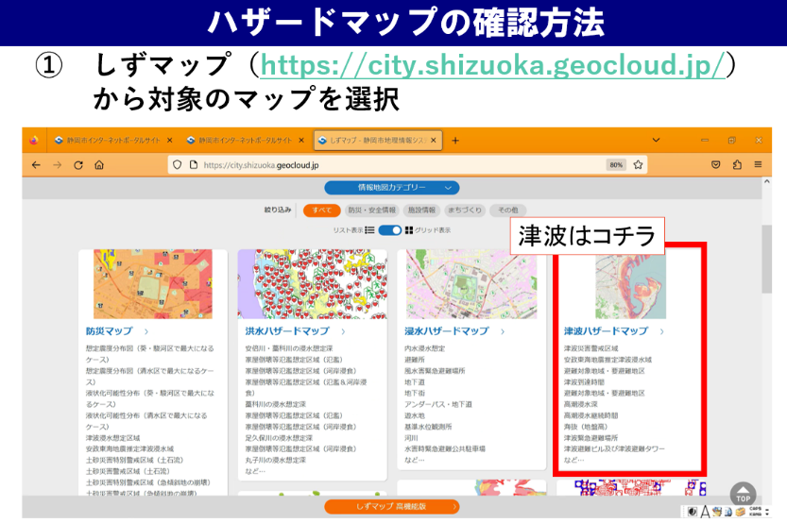
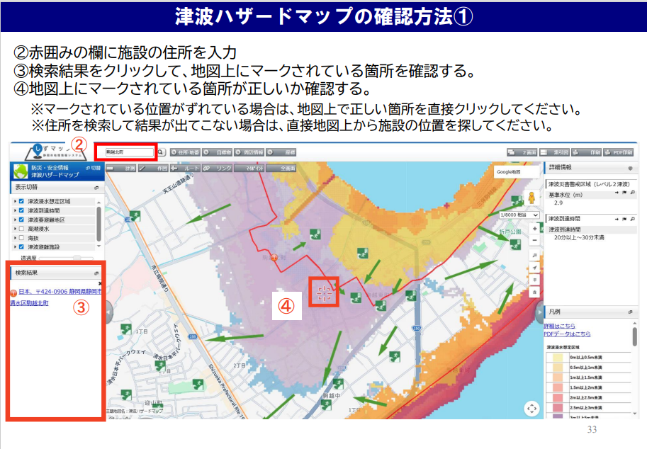
 | 【注意！】
 | ・本シートは、避難確保計画を簡易に作成することを目的としたものです。このため、出力シート上に作成される計画内容は、必ずしも各施設の状況を反映したものとはなりません。適切な計画を作成するため、各施設においてはシート上に作成された計画内容を十分確認し、必要な場合修正してください。 ・シートの性質上、文字がつぶれたりする場合がありますので、その場合は適宜エクセルシートの大きさを変えるなどで表示内容を調整してください。 ① 太枠線内のピンク色付けされた部分に入力してください。 ② 出力シートの「避難経路」について出力シートを直接編集してください ③ 文字つぶれなど無いように、出力シートの修正を行ってください。 ④ （紙で提出する場合）３部印刷して提出してください。

区分 | 入力項目 |  | 入力セル |  |  |  |  |  |  |  | 入力例
津 波 | （施設の情報）

 |  | 計画作成年月日 | 2024 | 年 | 5 | 月 | 1 | 日 |  |  | 2025年(選択)月（選択)日

 |  | 施設名 | 特別養護老人ホーム○○ |  |  |  |  |  |  |  | 特別養護老人ホーム○○（入力）

 |  | 施設管理者・所有者名 | 静岡 太郎 |  |  |  |  |  |  |  | 静岡 太郎（入力）
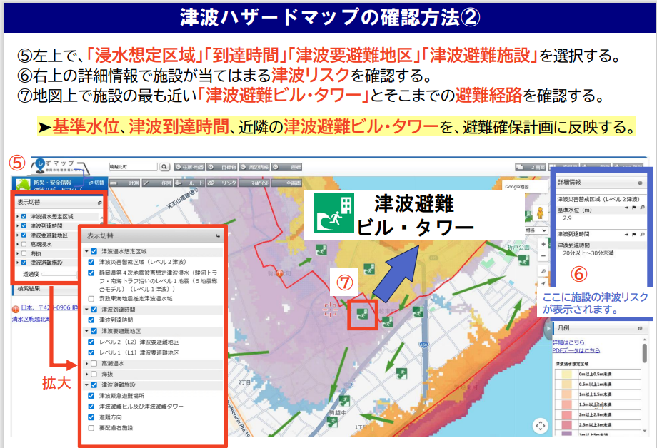
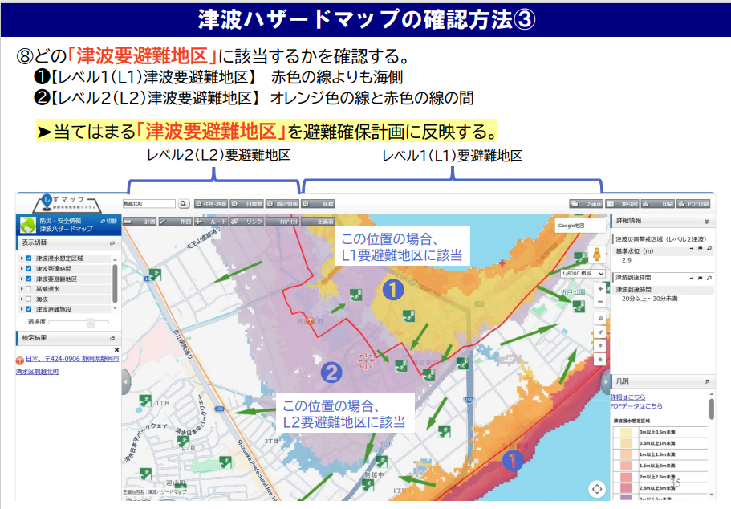
 |  | 作成担当者（いる場合） | 〇〇次郎 |  |  |  |  |  |  |  | 〇〇次郎（入力）

 |  | 所在市町村名 | 静岡市 |  |  |  |  |  |  |  | 静岡市（入力）

 |  | 住所 | 清水区三保○番○号 |  |  |  |  |  |  |  | 清水区三保○番○号（入力）

 |  | 電話番号 | 054-221-1012 |  |  |  |  |  |  |  | 054-221-1012（入力）

 |  | 作成者電話番号（上記と異なる場合) | 054-●●●-●●●● |  |  |  |  |  |  |  | 054-221-1012（入力）

 |  | 施設の種類 | 保育園 |  |  |  |  |  |  |  | （選択）

 |  | 利用形態 | 通所 |  |  |  |  |  |  |  | （選択）

 |  | 建物の構造 | 鉄筋コンクリート |  |  |  |  |  |  |  | （選択）

 |  | 建物の階数 | 3階建 |  |  |  |  |  |  |  | （選択）

 | 施設の収容人数の状況

 |  | 昼間 | 施設職員 |  | 5 | 名 | 利用者 |  | 10 | 名 | 5名 10名 （入力） | 時間帯毎の施設職員数、利用者数を記入します。 休日の体制が平日とは異なる場合、休日設定の有無で「平日と異なる」を選択してください。

 |  | 夜間 | 施設職員 |  | 2 | 名 | 利用者 |  | 10 | 名 | 2名 10名 （入力）

 |  | 休日 | 休日設定の有無 |  |  |  | 平日と異なる |  |  |  | （選択）

 |  |  | 施設職員 |  | 5 | 名 | 利用者 |  | 10 | 名 | 5名 10名 （入力）

 | 施設が有する災害リスク |  |  |  |  |  |  |  |  |  |  | 静岡市ホームページ（「しずマップ」で検索）の津波ハザードマップを開き、施設の住所の場所をクリックすると、基準水位と津波到達時間が表示されます。 または、津波ハザードマップ（紙面）の地図面を開き、施設の場所に何色がかかっているか確認、右下の色で基準水位の高さ・津波到達時間を確認できます。

 |  | 要避難地区 | レベル２（L2） |  |  |  |  |  |  |  | ハザードマップで確認後

 |  | 基準水位 | 3 |  |  |  |  |  |  | ｍ | （入力）

 |  | 津波到達時間 | 10 |  |  |  |  |  |  | 分 | （入力）

津 波 | （計画の公表）

L1とL2のどちらの区域に位置していても、
L2の津波を想定して避難確保計画を作成してください。
 |  | 公表方法 | ✔ | 施設内における掲示 |  |  |  |  |  |  | 複数選択可 | 津波防災地域づくりに関する法律に基づき、避難確保計画を公表する必要があります。 施設における公表方法を選択、記入してください。
 |  |  | ✔ | 施設ホームページに掲載
 |  |  |  | その他 |  |  |  |  |  |  | その他を選択の場合、方法を記載（例：施設利用者にチラシを配布など）

 | （避難に関する情報）

津 波 | 避難場所

 |  | 避難場所名 | 清水三保第一小学校 |  |  |  |  |  |  |  | 清水三保第一小学校（入力）

 |  | （避難場所が
 |  | 指定緊急避難場所以外の場合に入力） | （避難先が避難了解済み） |  |  |  |  |  |  |  | （選択）

 |  | 避難場所の住所 | 清水区三保1069-1 |  |  |  |  |  |  |  | （入力） | 避難場所を設定し、設定した場所や避難ルートが避難時に、橋の落橋などで通行困難とならないことを確認してください。

 |  | 避難場所までの移動距離 | 500 |  | ｍ |  |  |  |  |  | 500（入力）

 |  | 避難場所までの移動手段 | 車両 |  | 車両の場合 |  |  |  | 4 | 台 | 徒歩／車両（選択） 4台

 |  | 避難に要する時間 | 5 |  | 分 |  |  |  |  |  | 5分（入力）

 |  | 避難判断基準 | 津波警報、大津波警報 |  |  |  |  |  |  |  | （選択）

 | 屋内安全確保を図る場所 |  |  |  |  |  |  |  |  |  |  | 貴施設における、避難に伴うリスクを踏まえ、必要がある場合、屋内安全確保を図る場所を設定してください。

 |  | 事業所内における避難場所 | 施設の３階 |  |  |  |  |  |  |  | 施設の３階／空欄（入力）
南海トラフ地震臨時情報
「巨大地震注意」が発表された場合
静岡市では、日頃から地震への備えを再確認する等、防災対応をとる旨を呼びかけます。
事前避難の必要はありません。
「巨大地震警戒」が発表された場合
静岡市では、津波浸水想定区域内の避難行動要支援者を対象に高齢者等避難を発表します。
※一般の方に対し、避難の呼びかけは行いません。
各施設では、入居者や通所者に対する、避難場所、避難方法及び家族との連絡方法等を
事前に検討するようお願いしいます。
 |  | 建物全体の階数 | ３階 |  |  |  |  |  |  |  | ３階建（入力）

 |  | 避難に要する時間 | 10 |  | 分 |  |  |  |  |  | 10分（入力）

 |  | 避難判断基準 | 津波警報、大津波警報 |  |  |  |  |  |  |  | （選択）

 | 南海トラフ臨時情報（巨大地震警戒）が発表された場合の避難について

 |  | 避難方法 | 屋内安全確保 |  |  |  |  |  |  |  | （選択）

 |  | 避難場所名 |  |  |  |  |  |  |  |  | 清水三保第一小学校

 |  | 避難場所の住所 |  |  |  |  |  |  |  |  | 清水区三保1069-1

 |  | 避難場所までの移動距離 |  |  | ｍ |  |  |  |  |  | 500m

 |  | 避難場所までの移動手段 |  |  | 車両の場合 |  |  |  |  | 台 | 徒歩／車両 4台

 |  | 避難に要する時間 |  |  | 分 |  |  |  |  |  | 20分

 |  | 避難判断基準

 | （避難に必要な設備の整備）
 | 情報収集・伝達に係る機材等
 |  |  | 数量 |  | 設置場所、保存場所
 | 通常の設備 | エレベーター | 1 |  | 施設中央 |  |  |  |  |  | １／施設中央（入力）

 |  | 上下階の移動のできる大型スロープの設置 | 1 |  | 施設入口 |  |  |  |  |  | ２／施設入口（入力）

 |  | 車椅子 | 5 |  | １階保管庫 |  |  |  |  |  | ５／１階保管庫（入力）

 |  | その他（〇〇〇〇） |  |  |  |  |  |  |  |  | （あれば入力）

 |  |  | 数量 |  | 設置場所、保存場所
 | 緊急時の設備 | 停電対策としての非常用電源の設置 | 3 |  | 施設内倉庫 |  |  |  |  |  | ３／施設内倉庫（入力）

 |  | 土のう | 100 |  | 土のう袋 |  |  |  |  |  | 100／土のう袋100枚（入力）

 |  | 止水板 |  |  |  |  |  |  |  |  | （入力）

 |  | 階段昇降機の設置 |  |  |  |  |  |  |  |  | （入力）

 |  | その他（〇〇〇〇） |  |  |  |  |  |  |  |  | （あれば入力）

 | （避難の確保を図るための施設の整備に関する情報）

津 波 | 情報収集・伝達に係る機材等 |  |  |  |  |  |  |  |  |  |  | 情報収集等に用いる機材として位置付ける場合、「有」を選択し、その台数等を記載します。 左記載の機材以外については、「その他」の欄に機材名と台数（例：トランシーバー4台、ソーラー充電器2器）を記載して下さい。

 |  | テレビ | 有 |  |  | 有りの場合→ | 3 |  | 台 |  | 無／有（選択） 3台（入力）

 |  | ラジオ | 有 |  |  | 有りの場合→ | 5 |  | 台 |  | 無／有（選択） 5台（入力）

 |  | タブレット端末 | 有 |  |  | 有りの場合→ | 2 |  | 台 |  | 無／有（選択） 2台（入力）

 |  | インターネットに接続したパソコン | 有 |  |  | 有りの場合→ | 2 |  | 台 |  | 無／有（選択） 2台（入力）

 |  | ファックス | 有 |  |  | 有りの場合→ | 2 |  | 台 |  | 無／有（選択） 2台（入力）

 |  | 携帯電話 | 有 |  |  | 有りの場合→ | 5 |  | 台 |  | 無／有（選択） 5台（入力）

 |  | 携帯電話用バッテリー | 有 |  |  | 有りの場合→ | 3 |  | 個 |  | 無／有（選択） 3個（入力）

 |  | 乾電池 | 有 |  |  | 有りの場合→ | 20 |  | 個 |  | 無／有（選択） 20個（入力）

 |  | その他 |  |  |  |  |  |  |  |  | （あれば入力）

 | 避難誘導に係る機材等

 |  | 従業員名簿 | 有 |  |  |  |  |  |  |  | 無／有（選択）

 |  | 利用者名簿 | 有 |  |  |  |  |  |  |  | 無／有（選択）

 |  | 案内旗 | 有 |  |  | 有りの場合→ | 1 |  | 枚 |  | 無／有（選択） 1枚（入力）

 |  | 携帯電話 | 有 |  |  | 有りの場合→ | 5 |  | 台 |  | 無／有（選択） 5台（入力）

 |  | 携帯電話用バッテリー | 有 |  |  | 有りの場合→ | 3 |  | 個 |  | 無／有（選択） 3個（入力）

 |  | 拡声器 | 有 |  |  | 有りの場合→ | 1 |  | 台 |  | 無／有（選択） 1台（入力）

 |  | 懐中電灯 | 有 |  |  | 有りの場合→ | 5 |  | 台 |  | 無／有（選択） 5台（入力）

 |  | 乾電池 | 有 |  |  | 有りの場合→ | 20 |  | 個 |  | 無／有（選択） 20個（入力）

 |  | ライフジャケット | 有 |  |  | 有りの場合→ | 10 |  | 着 |  | 無／有（選択） 10着（入力）

 |  | 蛍光塗料 | 有 |  |  | 有りの場合→ | 1 |  | 個 |  | 無／有（選択） 1個（入力）

 |  | 救急用品 | 有 |  |  | 有りの場合→ | 1 |  | 個 |  | 無／有（選択） 1個（入力）

 |  | その他 |  |  |  |  |  |  |  |  | （あれば入力）

 | 屋内安全確保に係る機材等

 |  | 水 | 有 |  |  | 有りの場合→ | 3 |  | 日分 |  | 無／有（選択） 3日分（入力）

 |  | 食料 | 有 |  |  | 有りの場合→ | 3 |  | 日分 |  | 無／有（選択） 3日分（入力）

 |  | 寝具 | 有 |  |  | 有りの場合→ | 10 |  | 人分 |  | 無／有（選択） 10人分（入力）

 |  | 防寒具 | 有 |  |  | 有りの場合→ | 10 |  | 人分 |  | 無／有（選択） 10人分（入力）

 |  | その他 |  |  |  |  |  |  |  |  | （あれば入力）

 | 施設利用者に係る機材等

 |  | おむつ | 有 |  |  | 有りの場合→ | 100 |  | 枚 |  | 無／有（選択） 100枚（入力）

 |  | おしりふき | 有 |  |  | 有りの場合→ | 100 |  | 枚 |  | 無／有（選択） 100枚（入力）

 |  | おやつ | 有 |  |  | 有りの場合→ | 30 |  | 個 |  | 無／有（選択） 30個（入力）

 |  | おんぶひも | 有 |  |  | 有りの場合→ | 3 |  | 個 |  | 無／有（選択） 3個（入力）

 |  | その他 |  |  |  |  |  |  |  |  | （あれば入力）

 | その他の機材等

 |  | ウエットティッシュ | 有 |  |  | 有りの場合→ | 100 |  | 個 |  | 無／有（選択） 100個（入力）

 |  | ゴミ袋 | 有 |  |  | 有りの場合→ | 10 |  | 枚 |  | 無／有（選択） 10枚（入力）

 |  | タオル | 有 |  |  | 有りの場合→ | 10 |  | 枚 |  | 無／有（選択） 10枚（入力）

 |  | 携帯トイレ | 有 |  |  | 有りの場合→ | 10 |  | 枚 |  | 無／有（選択） 10枚（入力）

 |  | その他 |  |  |  |  |  |  |  |  | （あれば入力）

 | （教育・訓練に関する情報）
津波 | 研修実施（毎年） |  |  |  |  |  |  |  |  |  |  | この入力シートでは年２回の研修、訓練の実施を想定していますが、さらに複数回実施する場合は、出力シートを直接修正してください。

 |  | 研修対象者① | 新規採用の従業員 |  |  |  |  |  |  |  | （選択）

 |  | 研修実施月① | 4 |  | 月 |  |  |  |  |  | （選択）

 |  | 研修の内容① | 防災情報及び避難誘導 |  |  |  |  |  |  |  | （選択）

 |  | 研修対象者② | 全従業員及び利用者 |  |  |  |  |  |  |  | （選択）

 |  | 研修実施月② | 5 |  | 月 |  |  |  |  |  | （選択）

 |  | 研修の内容② | 防災情報及び避難誘導 |  |  |  |  |  |  |  | （選択）

 | 訓練実施（毎年）

 |  | 訓練対象者① | 新規採用の従業員 |  |  |  |  |  |  |  | （選択）

 |  | 訓練実施月① | 4 |  | 月 |  |  |  |  |  | （選択） | 避難訓練は、定期的に実施することとし、最低年1回以上は実施する。 避難訓練は以下の種類がある ・立退き避難（利用者を避難先まで移動） ・情報伝達訓練や避難経路を確認する訓練 ・持ち出し品を準備する訓練 ・図上による訓練 など。比較的取り組みやすい訓練から実施する方法や、別日に分けて実施や様々な訓練をローテーションで実施する方法など

 |  | 訓練の内容① | ハザードマップ等を活用した図上訓練 |  |  |  |  |  |  |  | （選択）

 |  | 訓練対象者② | 全従業員及び利用者 |  |  |  |  |  |  |  | （選択）

 |  | 訓練実施月② | 6 |  | 月 |  |  |  |  |  | （選択）

 |  | 訓練の内容② | 総合的な避難訓練 |  |  |  |  |  |  |  | （選択）

 |  |  |  |  | 情報伝達訓練 |  |  |  |  |  |  |  | 利用形態 | 通所 | 立退き避難 | 車両
 |  |  |  |  | 情報伝達訓練、避難経路の確認 |  |  |  |  |  |  |  |  | 入所（長期） | 利用者の家族等への引き渡し | 徒歩
 |  |  |  |  | ハザードマップ等を活用した図上訓練 |  |  |  |  |  |  |  |  | 入所（短期） | 屋内安全確保
 |  |  |  |  | 総合的な避難訓練 |  |  |  |  |  |  |  |  | 警戒レベル３ 高齢者等避難
 |  |  |  |  |  |  |  |  |  |  |  |  |  | 警戒レベル４ 避難指示
 |  |  |  |  |  |  |  |  |  |  |  |  |  | 強い地震発生
 |  |  |  |  |  |  |  |  |  |  |  |  |  | 津波警報、大津波警報
 |  |  |  |  |  |  |  |  |  |  |  |  |  | 南海トラフ臨時情報

津波出力シート
 |  |  |  |  |  |  | ひな形４（令和８年５月版）

避難確保計画（津波）

 |  | 施 設 名：特別養護老人ホーム○○

 |  | 所 在 地：清水区三保○番○号

 |  | 管 理 者：静岡 太郎

 |  | 担 当 者：〇〇次郎

 |  | 電話番号：054-221-1012

2024年 5月 作成

1．計画の目的
この計画は、本施設の利用者の津波発生時の円滑かつ迅速な避難の確保を図ることを目的とする。 また、作成した避難確保計画に基づいて、安全な避難行動を確実に行うことができるよう、防災教育や訓練を行い、施設の職員や利用者に対して津波に関する知識を深めるとともに、訓練等を通して課題等を抽出し、必要に応じてこの計画を見直ししていくものとする。 |  |  |  |  |  |  |  |  |  |  | .

2．計画の報告
計画を作成又は必要に応じて見直し・修正をしたときは、当該計画を市町村長へ報告する。

3．計画の公表
作成した計画は下記の方法により利用者等へ公表する。
☑ | 施設内における掲示
☑ | 施設ホームページに掲載
□ | その他 | （ |  |  |  |  |  |  | ）

4．計画の適用範囲
この計画は、本施設に勤務又は利用する全ての者に適用するものとする。

【施設の状況】
 | 施設の種類 |  | 保育園
 | 施設の形態 |  | 通所
 | 施設の構造 |  | 鉄筋コンクリート |  |  | 3階建

 | 人 数
 | 昼間・夜間 |  |  |  | 休日
 | 利用者 |  | 施設職員 |  | 利用者 |  | 施設職員
 | 昼間 |  | 昼間
 | 10名 |  | 5名 |  | 休日 |  | 休日
 | 夜間 |  | 夜間 |  | 10名 |  | 5名
 | 10名 |  | 2名
 | ※利用者数は次第の利用者数を記載（おおよその利用者数でもよい）
 | ※昼間は通所部門と入所部門の合計人数を記載
 | ※夜間は入所部門の人数を記載

【施設が有する災害リスク】
 | 津波災害警戒区域 |  |  | 基準水位 |  | 3m

 |  |  |  | 津波到達時間 |  | 10分以内

5．防災体制
連絡体制及び防災体制は、以下のとおりとする。

【防災体制確立の判断時期及び役割分担】

警戒レベル２
注意体制確立
体制確立の判断時期 |  |  |  |  |  | 活動内容 |  | 対応要員
以下のいずれかに該当する場合 |  |  |  |  |  | 状況把握、指揮 |  | 統括指揮者
 | 遠地地震に関する情報の中で津波到達予想時刻等の情報が発表された場合 ※１
Ø |  |  |  |  |  | 津波情報等の情報収集 |  | 情報連絡班

 |  |  |  |  |  | 避難誘導体制の確認 |  | 避難誘導班
Ø | 津波注意報の発表
 |  |  |  |  |  | 装備品、備蓄品の確認 |  | 装備品等準備班
➢ | 津波警報の発表

警戒レベル３
警戒体制確立
以下のいずれかに該当する場合 |  |  |  |  |  | 状況把握、指揮 |  | 統括指揮者

 |  |  |  |  |  | 津波情報等の情報収集 |  | 情報連絡班

Ø | 大津波警報の発表 |  |  |  |  | 使用する装備品等の装着 |  | 装備品等準備班

Ø | 避難指示の発表 |  |  |  |  | 避難誘導開始 |  | 避難誘導班

Ø | 地震に伴う強い揺れ又は長時間ゆっくりとした揺れを感じた場合 |  |  |  |  | 保護者等家族への連絡 |  | 情報連絡班

 |  |  |  |  |  | 周辺住民への協力依頼 |  | 情報連絡班

警戒レベル４
非常体制確立
 |  |  |  |  |  | 状況把握、指揮 |  | 統括指揮者
 |  |  |  |  |  | 津波情報等の情報収集 |  | 情報連絡班

 |  |  |  |  |  | 避難の完了 |  | 避難誘導班
 |  |  |  |  |  | 避難先での資機材の管理 |  | 装備品等準備班

表内の事項のほか、統括指揮者の指揮命令に従うものとする。

※１ | 津波到達時間が長い場合のみ。（遠地津波）
注意 | 南海トラフ地震臨時情報
 | ●「巨大地震注意」が発表された場合
 | 静岡市では、日頃から地震への備えを再確認する等、防災対応をとる 旨を呼びかけます。事前避難の必要はありません。

 | ●「巨大地震警戒」が発表された場合 静岡市では、津波浸水想定区域内の避難行動要支援者を対象に高齢者等避難を発表します。 ※一般の方に対し、避難の呼びかけは行いません。 各施設では、入居者や通所者に対する、避難場所、避難方法及び家族との連絡方法等を 事前に検討するようお願いしいます。
 | 静岡市では、津波浸水想定区域内の避難行動要支援者を対象に高齢 者等避難を発表します。 ※一般の方に対し、避難の呼びかけは行いません。 各施設では、入居者や通所者に対する、避難場所、避難方法及び 家族との連絡方法等を事前に検討するようお願いしいます。

注意 | 強い揺れ又は長時間ゆっくりとした揺れを感じた場合には、市からの避難指示等の発表や気象庁の津波警報等の発表前であっても、施設の被害状況や周辺状況などを踏まえ、自発的かつ速やかに立ち退き避難をすることが重要である。

6．情報収集及び伝達

(1) 情報収集
収集する主な情報及び収集方法は、以下のとおりとする。

収集する情報 |  | 収集方法
【津波情報】 警報・注意報 |  | 同報無線（電話案内サービス 054-269-5656）
 |  | テレビ
 |  | コミュニティFM（S-Wave）
 |  | インターネット
 |  | ➤気象庁気象庁HP （https://www.jma.go.jp/）

 |  | ➤静岡市防災ナビ （https://navi.bosai.city.shizuoka.jp/top-page）

 |  | ➤静岡市防災メール（登録用メールアドレス） （siz-entry@tokyoanpi.sbs-infosys.com）

【避難情報】 避難指示 高齢者等避難 |  | 同報無線（電話案内サービス 054-269-5656）
 |  | テレビ・ラジオ
 |  | コミュニティFM（S-Wave）
 |  | 緊急速報メール
 |  | インターネット
 |  | ➤静岡市防災ナビ （https://navi.bosai.city.shizuoka.jp/top-page）

※ | 停電時は、ラジオ、タブレット、携帯電話を活用して情報を収集するものとし、これに備えて、乾電池、バッテリー等を備蓄する。

※ | 提供される情報に加えて、施設周辺の道路の状況、斜面に危険な前兆が無いか等、施設内から確認を行う。

(2) 情報伝達
①「施設内緊急連絡網」に基づき、また館内放送や掲示板を用いて、体制の確立状況、津波情報、避難情報等の情報を施設内関係者間で共有する。

②静岡市から利用者の避難状況や安否情報の提供を求められる場合があるため、情報を整理しておく。

7．避難誘導
(1) 避難先
避難場所及び屋内安全確保を図る場所は下表のとおりとする。 浸水想定区域外への避難が間に合わない場合には、避難場所への避難を原則とする。 ただし、津波の到達時間や利用者の健康状態等により避難場所への避難が困難な場合において、建物が堅牢で家屋倒壊のおそれがなく、基準水位よりも高い避難場所がある場合には、屋内安全確保を図るものとする。その場合は、備蓄物資を用意する。

(2) 避難経路
避難先までの避難経路については、「別紙１ 避難経路図」のとおりとする。

(3) 避難誘導
避難先までの移動手段は、以下のとおりとする。

 |  | 名称 |  | 移動距離 | 移動手段 |  | 避難に要する時間 | 避難開始基準
避難場所 |  | 清水三保第一小学校 |  | 500m | 車両 4台 |  | 5分 | 津波警報、大津波警報
 |  | （避難先が避難了解済み）
屋内安全確保 |  | 施設の３階 |  |  |  |  | 10分 | 津波警報、大津波警報
 |  | ／３階

(4) 南海トラフ臨時情報（巨大地震警戒）が発表さた場合の避難方法
避難方法 |  | 屋内安全確保
避難先（立退き避難の場合）
 |  | 名称 |  | 移動距離 | 移動手段 |  | 避難に要する時間 | 避難開始基準
避難場所 |  |  |  | m |  |  | 分

 |  |  |  |  |  |  |  |  | 別紙１
【施設周辺の避難経路図】

津波発生時の避難先は、「津波ハザードマップ」（しずマップ）を確認し、以下の場所とする。 |  |  |  |  |  |  |  |  |  | しずマップ上では、避難所で表示されています。
 |  |  |  |  |  |  |  |  |  | 洪水や高潮及び土砂災害時は、緊急避難場所を開放しますので注意して下さい。

① しずマップ （津波ハザードマップ）
「津波浸水想定区域」「津波到達時間」にレ点が入った状態のURL
https://city.shizuoka.geocloud.jp/webgis/?z=15&ll=34.975017%2C138.383725&t=roadmap&mp=103&op=70&ot=1&vlf=00071f

避難経路図

 | ここに施設及び避難先の位置と、施設から避難先までの避難ルートを示した避難経路図を貼り付けて下さい。
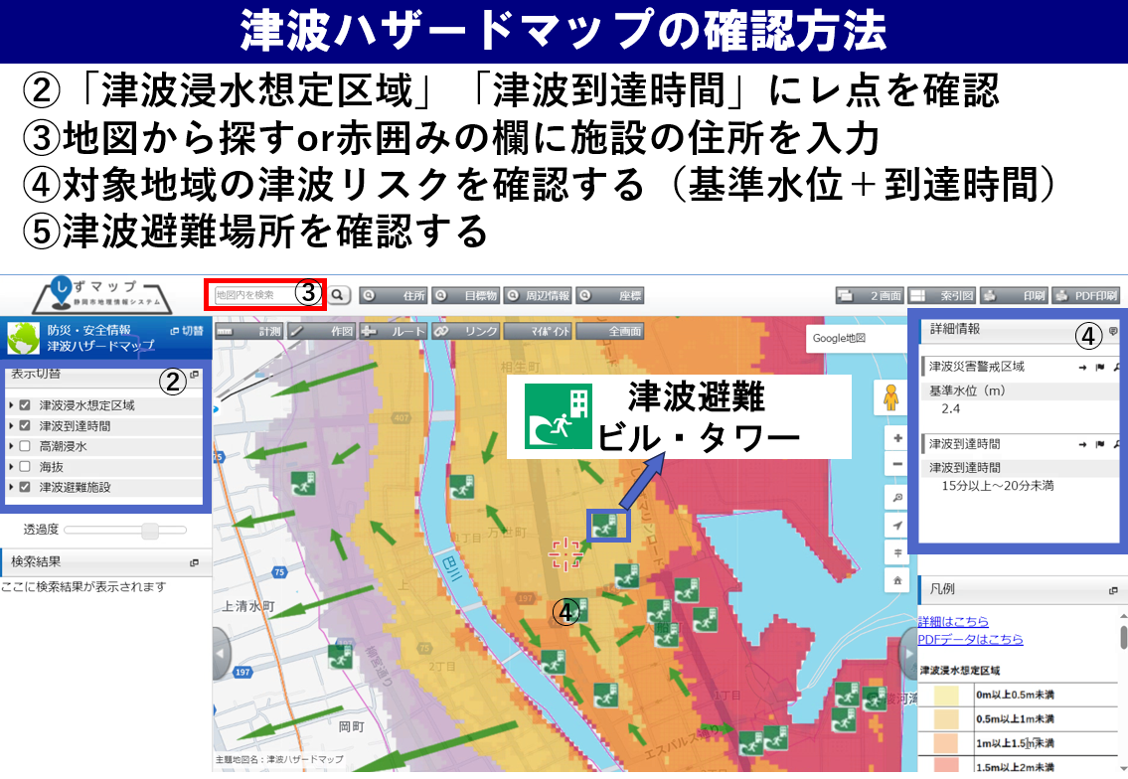

◎災害ごとに避難の方法は異なります。 風水害時の緊急避難場所とする施設は 静岡市ホームページ等により確認して下さい。 ※緊急避難場所と避難所は異なりますのでご注意ください。 ・緊急避難場所…災害から命を守るため緊急的に避難する場所 ・避難所 … 災害により居住場所を確保できなくなった人 が、臨時的に生活する施設

 | ◎屋内安全確保を図るときは、施設内図で避難ルートを示したうえで貼り付けてください。

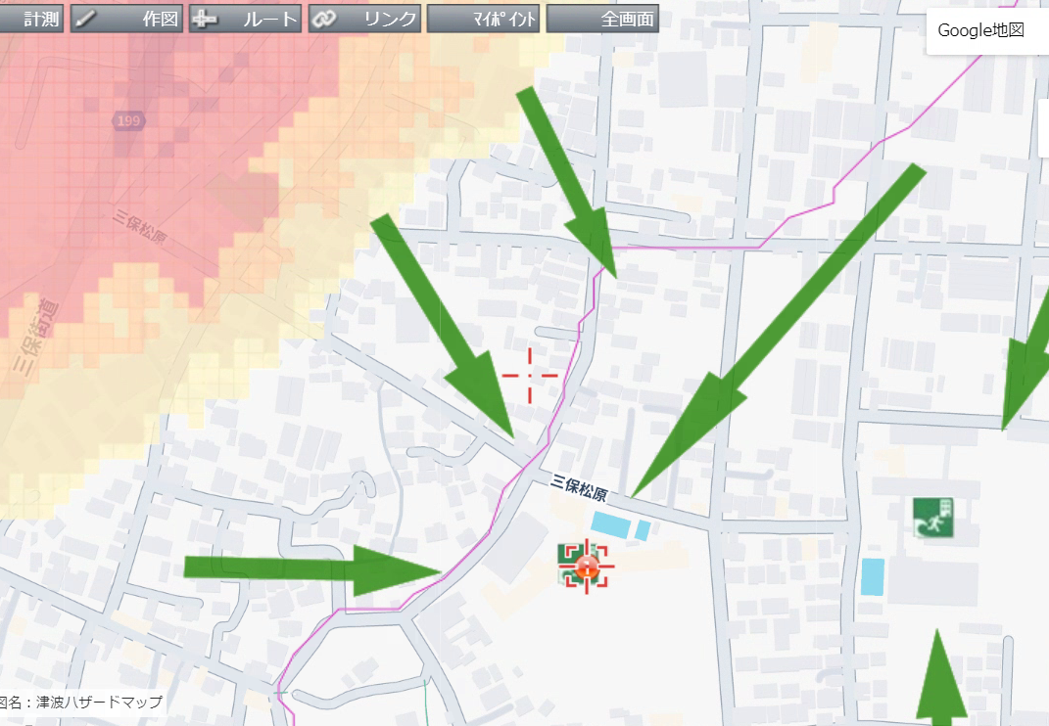
避難経路図（例）

本施設

 | 施設所在地 |  | 清水区三保○番○号
 | 避難場所 | 名称 | 清水三保第一小学校
 |  | 住所 | 清水区三保1069-1

8．避難に必要な設備の整備
避難誘導の際に使用する設備等については、下表に示すとおりである。 これらの設備等については、日頃からその維持管理に努めるものとする。

 |  |  | 避難に必要な設備等
分類 |  | 設備等 |  |  |  | 数量 | 設置場所、保管場所
通常の設備 |  | エレベーター |  |  |  | 1 | 施設中央
 |  | 上下階の移動のできる大型スロープの設置 |  |  |  | 1 | 施設入口
 |  | 車椅子 |  |  |  | 5 | １階保管庫
 |  | その他 | （ ）
緊急時の設備 |  | 停電対策としての非常用電源の設置 |  |  |  | 3 | 施設内倉庫
 |  | 土のう |  |  |  | 100 | 土のう袋
 |  | 止水板
 |  | 階段昇降機の設置
 |  | その他 | （ ）

9．避難の確保を図るための施設の整備
情報収集・伝達及び避難誘導の際に使用する施設及び資器材については、下表「避難確保資器材等一覧」に示すとおりである。

これらの資器材等については、日頃からその維持管理に努めるものとする。

避難確保資器材等一覧
 | 備 蓄 品
 | 情報収集・伝達 |  | テレビ3台、ラジオ5台、タブレット端末2台、インターネットに接続したパソコン2台、ファックス2台、携帯電話5台、携帯電話用バッテリー3個、乾電池20個 |  |  |  |  |  |  | 、テレビ3台、ラジオ5台、タブレット端末2台、インターネットに接続したパソコン2台、ファックス2台、携帯電話5台、携帯電話用バッテリー3個、乾電池20個

 | 避難誘導 |  | 従業員名簿、利用者名簿、案内旗1枚、携帯電話5台、携帯電話用バッテリー3個、拡声器1台、懐中電灯5台、乾電池20個、ライフジャケット10着、蛍光塗料1個、救急用品1個 |  |  |  |  |  |  | 、従業員名簿、利用者名簿、案内旗1枚、携帯電話5台、携帯電話用バッテリー3個、拡声器1台、懐中電灯5台、乾電池20個、ライフジャケット10着、蛍光塗料1個、救急用品1個

 | 屋内安全確保 |  | 水3日分、食料3日分、寝具10人分、防寒具10人分 |  |  |  |  |  |  | 、水3日分、食料3日分、寝具10人分、防寒具10人分

 | 利用者 |  | おむつ100枚、おしりふき100枚、おやつ30個、おんぶひも3個 |  |  |  |  |  |  | 、おむつ100枚、おしりふき100枚、おやつ30個、おんぶひも3個

 | そのほか |  | ウエットティッシュ100個、ゴミ袋10枚、タオル10枚、携帯トイレ10枚 |  |  |  |  |  |  | 、ウエットティッシュ100個、ゴミ袋10枚、タオル10枚、携帯トイレ10枚

10．防災教育及び避難訓練の実施
従業員、施設利用者等への防災教育及び訓練は、以下のとおり実施する。

■防災に係る研修
毎年4月に新規採用の従業員を対象に防災情報及び避難誘導に関する研修を実施する。毎年5月に全従業員及び利用者を対象に防災情報及び避難誘導に関する研修を実施する。

■避難訓練
毎年4月に新規採用の従業員を対象にハザードマップ等を活用した図上訓練に関する訓練を実施する。毎年6月に全従業員及び利用者を対象に総合的な避難訓練に関する訓練を実施する。

■避難訓練の実施報告
避難訓練を実施した場合には、津波地域づくり法７１条第２項に基づき、実施結果を市町村長に報告する。

実施結果の報告は、「避難訓練実施報告書」により行う。

